Menu Główne
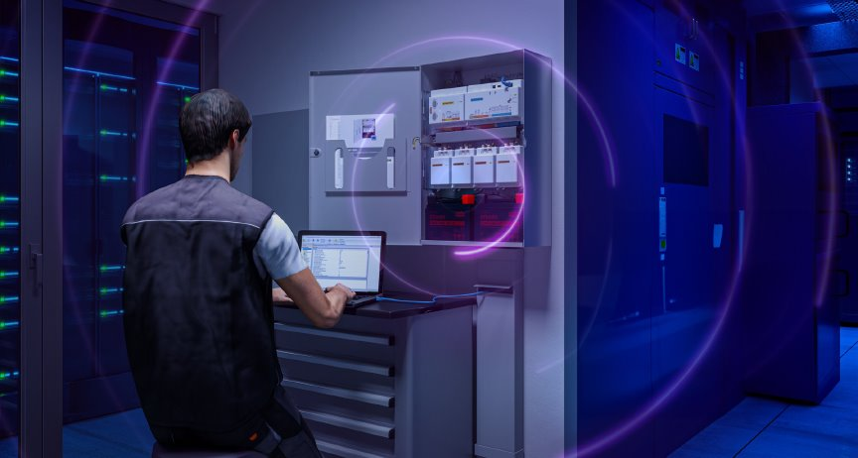

CENNIK PROJEKTOWY BOSCH MAP 5000
ważny od 01.07.2025

Robert Bosch Sp. z o.o.
ul. Jutrzenki 105,
02-231 Warszawa, Polska (POLAND)
KRS: 0000051814
XIII Wydział Gospodarczy KRS Sądu Rejonowego dla m.st Warszawy
NIP: 526-10-27-992
Kapitał Zakładowy: 157 566 400 PLN
tel. +48 22 715 41 01
fax. +48 22 715 41 05
tel.

Wszytkie ceny są cenami cennikowymi netto.

